Лист 1
Прайс-лист
МИР ПРЯЖИ

В валюте: руб. (курс 1).
Цены указаны на 07.08.2020

№ | Номенклатура/ Характеристика номенклатуры | Описание | Изображение | Артикул | Цена | Ед. | Остаток | Ссылка на сайт
 | Пуговицы "GAMMA" ТА SB 0001 22" (14 мм) 12 шт. | Пуговицы "GAMMA" ТА SB 0001 22" (14 мм) 12 шт. | 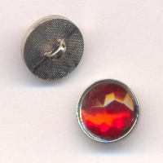 | SB-0001 | 77.10 |  |  | Изображение
 | Пуговицы "GAMMA" ТА SB 0001 22" (14 мм) 12 шт. |  |  |  | 77.10 | упак | 2 | Изображение
 | Пуговицы "GAMMA" ТА АY 9300 24" (15 мм) 36шт | Пуговицы "GAMMA" ТА АY 9300 24" (15 мм) 36шт |  | ТА АY 9300 | 135.04 |  |  | Изображение
 | Пуговицы "GAMMA" ТА АY 9300 24" (15 мм) 36шт (345, желт.) |  |  |  | 135.04 | упак | 2 | Изображение
 | Пуговицы "GAMMA" ТА АY 9300 24" (15 мм) 36шт (501, бел.) |  |  |  | 135.04 | упак | 1 | Изображение
 | Пуговицы "GAMMA" ТА АY 9300 24" (15 мм) 36шт (531, салат.) |  |  |  | 135.04 | упак | 2 | Изображение
 | Пуговицы "GAMMA" ТА АY 9300 24" (15 мм) 36шт (542, голуб.) |  |  |  | 135.04 | упак | 1 | Изображение
 | Пуговицы "GAMMA" ТА АY 9300 24" (15 мм) 36шт (552, сирен.) |  |  |  | 135.04 | упак | 2 | Изображение
 | Пуговицы в тубе "GAMMA" ТА PL 5538 26" (16 мм), 36 шт. | Пуговицы в тубе "GAMMA" ТА PL 5538 26" (16 мм), 36 шт. | 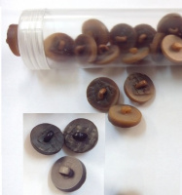 | ТА PL 5538 | 150.00 |  |  | Изображение
 | Пуговицы в тубе "GAMMA" ТА PL 5538 26" (16 мм), 36 шт. (B02) |  | 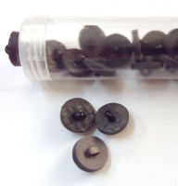 |  | 150.00 | упак | 8 | Изображение
 | Пуговицы детские "GAMMA" AY 10010 30" (19 мм) 36 шт. | Пуговицы детские "GAMMA" AY 10010 30" (19 мм) 36 шт. | 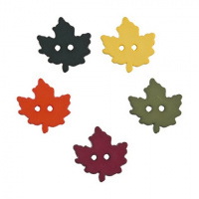 | AY 10010 30 | 204.02 |  |  | Изображение
 | Пуговицы детские "GAMMA" AY 10010 30" (19 мм) 36 шт. (D869, зеленый) |  | 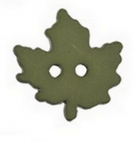 |  | 204.02 | упак | 2 | Изображение
 | Пуговицы детские "GAMMA" AY 10014 18" (11 мм) 36 шт. | Пуговицы детские "GAMMA" AY 10014 18" (11 мм) 36 шт. | 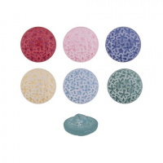 | AY 10014 18 | 224.42 |  |  | Изображение
 | Пуговицы детские "GAMMA" AY 10014 18" (11 мм) 36 шт. (D515, розовый) |  | 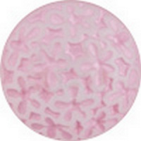 |  | 224.42 | упак | 1 | Изображение
 | Пуговицы детские "GAMMA" AY 9200 24" (15 мм) 36 шт. | Пуговицы детские "GAMMA" AY 9200 24" (15 мм) 36 шт. | 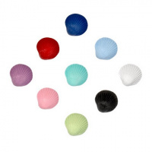 | AY 9200 24" | 102.00 |  |  | Изображение
 | Пуговицы детские "GAMMA" AY 9200 24" (15 мм) 36 шт. (D171, темно-красный) |  | 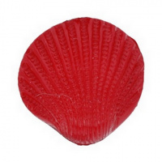 |  | 102.00 | упак | 2 | Изображение
 | Пуговицы детские "GAMMA" AY 9200 24" (15 мм) 36 шт. (D266, синий) |  | 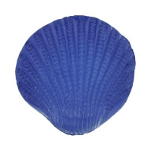 |  | 128.97 | упак | 1 | Изображение
 | Пуговицы детские "GAMMA" AY 9200 24" (15 мм) 36 шт. (D513, розовый) |  | 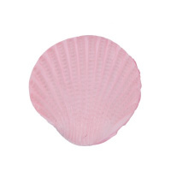 |  | 102.00 | упак | 1 | Изображение
 | Пуговицы детские "GAMMA" AY 9200 24" (15 мм) 36 шт. (D532, св.салатовый) |  | 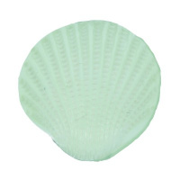 |  | 128.97 | упак | 1 | Изображение
 | Пуговицы детские "GAMMA" AY 9924 10" (6 мм) 72 шт. | Пуговицы детские "GAMMA" AY 9924 10" (6 мм) 72 шт. | 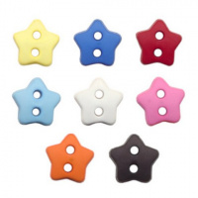 | AY 9924 10" | 163.22 |  |  | Изображение
 | Пуговицы детские "GAMMA" AY 9924 10" (6 мм) 72 шт. (D297, голубой ) |  | 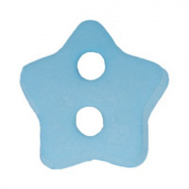 |  | 163.22 | упак | 1 | Изображение
 | Пуговицы детские "GAMMA" AY 9924 10" (6 мм) 72 шт. (D501, белый) |  | 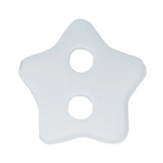 |  | 163.22 | упак | 1 | Изображение
 | Пуговицы детские "GAMMA" AY 9924 10" (6 мм) 72 шт. (D515, розовый) |  | 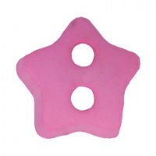 |  | 163.22 | упак | 1 | Изображение
 | Пуговицы детские "GAMMA" AY 9925 10" (6 мм) 72 шт. | Пуговицы детские "GAMMA" AY 9925 10" (6 мм) 72 шт. | 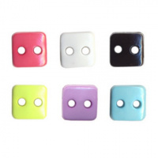 | AY 9925 10" | 163.22 |  |  | Изображение
 | Пуговицы детские "GAMMA" AY 9925 10" (6 мм) 72 шт. (D397, розовый) |  | 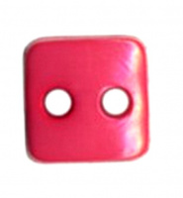 |  | 163.22 | упак | 1 | Изображение
 | Пуговицы детские "GAMMA" AY 9925 10" (6 мм) 72 шт. (D580, черный) |  | 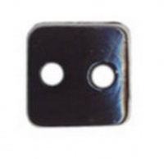 |  | 163.22 | упак | 2 | Изображение
 | Пуговицы детские "GAMMA" AY 9926 10" (6 мм) 72 шт. | Пуговицы детские "GAMMA" AY 9926 10" (6 мм) 72 шт. | 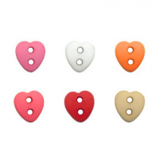 | AY 9926 10" | 156.41 |  |  | Изображение
 | Пуговицы детские "GAMMA" AY 9926 10" (6 мм) 72 шт. (D335, розовый) |  | 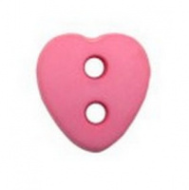 |  | 156.41 | упак | 1 | Изображение
 | Пуговицы детские "GAMMA" AY 9926 10" (6 мм) 72 шт. (D501, белый) |  | 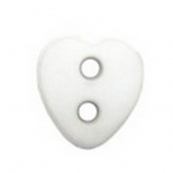 |  | 156.41 | упак | 1 | Изображение
 | Пуговицы детские "GAMMA" AY 9926 10" (6 мм) 72 шт. (D814, персиковый) |  | 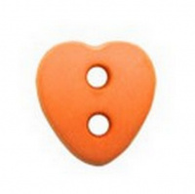 |  | 156.41 | упак | 2 | Изображение
 | Пуговицы детские "GAMMA" AY 9926 10" (6 мм) 72 шт. (D820, красный) |  | 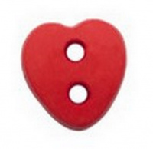 |  | 156.41 | упак | 1 | Изображение
 | Пуговицы детские "GAMMA" AY 9928 10" (6 мм) 72 шт. | Пуговицы детские "GAMMA" AY 9928 10" (6 мм) 72 шт. | 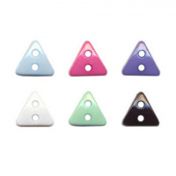 | AY 9928 10" | 163.22 |  |  | Изображение
 | Пуговицы детские "GAMMA" AY 9928 10" (6 мм) 72 шт. (D026, голубой ) |  | 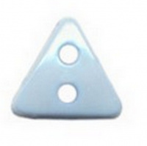 |  | 163.22 | упак | 3 | Изображение
 | Пуговицы детские "GAMMA" AY 9928 10" (6 мм) 72 шт. (D312, ярко-розовый) |  | 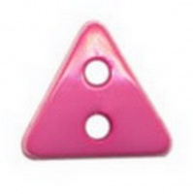 |  | 163.22 | упак | 3 | Изображение
 | Пуговицы детские "GAMMA" AY 9928 10" (6 мм) 72 шт. (D374, лиловый) |  | 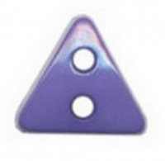 |  | 163.22 | упак | 3 | Изображение
 | Пуговицы детские "GAMMA" AY 9928 10" (6 мм) 72 шт. (D501, белый) |  | 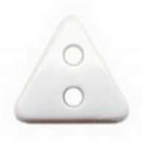 |  | 163.22 | упак | 3 | Изображение
 | Пуговицы детские "GAMMA" AY 9928 10" (6 мм) 72 шт. (D534, ментоловый) |  | 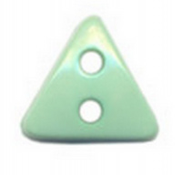 |  | 163.22 | упак | 2 | Изображение
 | Пуговицы детские "GAMMA" AY 9962 22 " ( 14 мм) 36 шт № D501 белый | Пуговицы детские "GAMMA" AY 9962 22 " ( 14 мм) 36 шт № D501 белый |  | AY 9962 | 179.84 |  |  | Изображение
 | Пуговицы детские "GAMMA" AY 9962 22 " ( 14 мм) 36 шт № D501 белый |  |  |  | 179.84 | упак | 1 | Изображение
 | Пуговицы детские "GAMMA" AY 9962 22 " ( 14 мм) 36 шт № D513 розовый | Пуговицы детские "GAMMA" AY 9962 22 " ( 14 мм) 36 шт № D513 розовый |  | AY 9962 | 179.84 |  |  | Изображение
 | Пуговицы детские "GAMMA" AY 9962 22 " ( 14 мм) 36 шт № D513 розовый |  |  |  | 179.84 | упак | 1 | Изображение
 | Пуговицы детские "GAMMA" AY 9962 22 " ( 14 мм) 36 шт № D351 светло-голубой | Пуговицы детские "GAMMA" AY 9962 22 " ( 14 мм) 36 шт № D351 светло-голубой |  | AY 9962 | 179.84 |  |  | Изображение
 | Пуговицы детские "GAMMA" AY 9962 22 " ( 14 мм) 36 шт № D351 светло-голубой |  |  |  | 179.84 | упак | 1 | Изображение
 | Пуговицы детские "GAMMA" AY 9962 22 " ( 14 мм) 36 шт № D375 сиреневый | Пуговицы детские "GAMMA" AY 9962 22 " ( 14 мм) 36 шт № D375 сиреневый |  | AY 9962 | 179.84 |  |  | Изображение
 | Пуговицы детские "GAMMA" AY 9962 22 " ( 14 мм) 36 шт № D375 сиреневый |  |  |  | 179.84 | упак | 1 | Изображение
 | Пуговицы детские "GAMMA" AY 9962 22 " ( 14 мм) 36 шт № D820 красный | Пуговицы детские "GAMMA" AY 9962 22 " ( 14 мм) 36 шт № D820 красный |  | AY 9962 | 179.84 |  |  | Изображение
 | Пуговицы детские "GAMMA" AY 9962 22 " ( 14 мм) 36 шт № D820 красный |  |  |  | 179.84 | упак | 1 | Изображение
 | Пуговицы детские "GAMMA" AY 9963 22" ( 14 мм) 36 шт № D295 темно-зеленый | Пуговицы детские "GAMMA" AY 9963 22" ( 14 мм) 36 шт № D295 темно-зеленый | 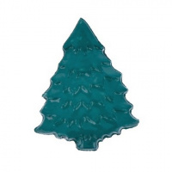 | AY 9963 | 143.40 |  |  | Изображение
 | Пуговицы детские "GAMMA" AY 9963 22" ( 14 мм) 36 шт № D295 темно-зеленый |  |  |  | 143.40 | упак | 4 | Изображение
 | Пуговицы детские "GAMMA" AY 9963 22" ( 14 мм) 36 шт № D501 белый | Пуговицы детские "GAMMA" AY 9963 22" ( 14 мм) 36 шт № D501 белый | 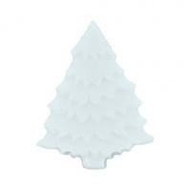 | AY 9963 | 143.40 |  |  | Изображение
 | Пуговицы детские "GAMMA" AY 9963 22" ( 14 мм) 36 шт № D501 белый |  |  |  | 143.40 | упак | 4 | Изображение
 | Пуговицы детские "GAMMA" AY 9963 22" ( 14 мм) 36 шт № D906 морская волна | Пуговицы детские "GAMMA" AY 9963 22" ( 14 мм) 36 шт № D906 морская волна | 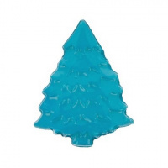 | AY 9963 | 143.40 |  |  | Изображение
 | Пуговицы детские "GAMMA" AY 9963 22" ( 14 мм) 36 шт № D906 морская волна |  |  |  | 143.40 | упак | 5 | Изображение
 | Пуговицы детские "GAMMA" ТА АY 8100 20" (12 мм) 36шт №D346 желтый | Пуговицы детские "GAMMA" ТА АY 8100 20" (12 мм) 36шт №D346 желтый | 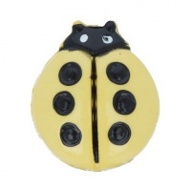 | АY 8100 20 | 183.99 |  |  | Изображение
 | Пуговицы детские "GAMMA" ТА АY 8100 20" (12 мм) 36шт №D346 желтый |  |  |  | 183.99 | упак | 2 | Изображение
 | Пуговицы детские "GAMMA"AY 9100 24" (15 мм) 36 шт. | Пуговицы детские "GAMMA"AY 9100 24" (15 мм) 36 шт. | 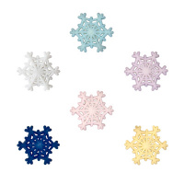 | AY 9100 24 | 102.00 |  |  | Изображение
 | Пуговицы детские "GAMMA"AY 9100 24" (15 мм) 36 шт. (D026, голубой ) |  |  |  | 102.00 | упак | 1 | Изображение

